インフラ俯瞰図
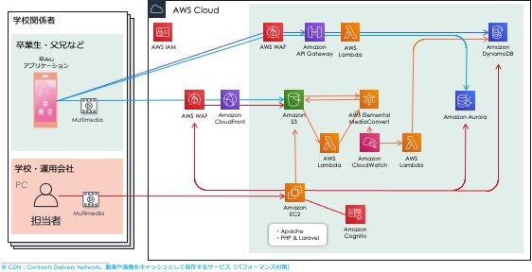
■ インフラ俯瞰図

CMS & 動画コンバート
CMS

EC2 | 卒ARuのAR用コンテンツを管理するシステム。
DynamoDB | アルバムのコンテンツのパスを保持する。
S3 | アルバムのコンテンツ (マーカー画像、動画) を保管するストレージ。
Lambda | S3に動画ファイルが追加された時に、ビットレートを小さくし、ストリーミング用のファイルに変換する。
 | 変換完了時に上記 DynamoDBに状態を書き出す。
MediaConvert | 上記 Lambdaから呼び出され、動画ファイルを変換する。
CloudWatch | 上記 MediaConvertの起動時にログを記録し、変換完了時に上記 DynamoDBに状態を書き出すLambdaを呼ぶ。
SES | 動画変換に失敗した時、エラー通知を行う。

EC2

DynamoDB
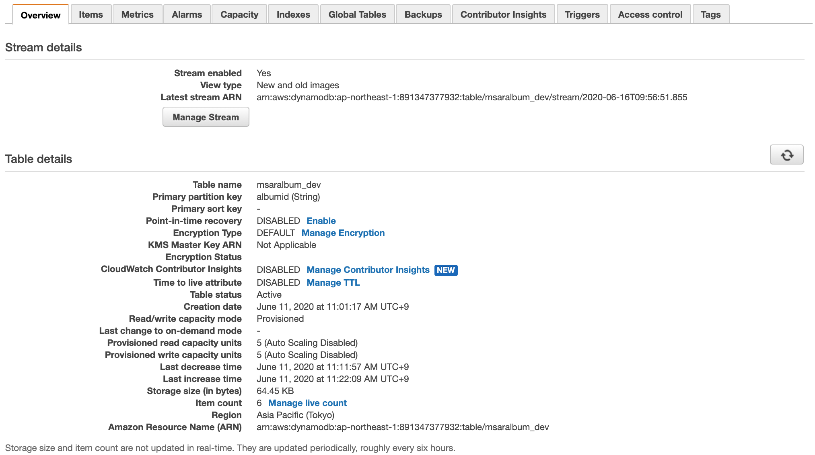

Lambda
API Gateway
S3
CloudFront

S3
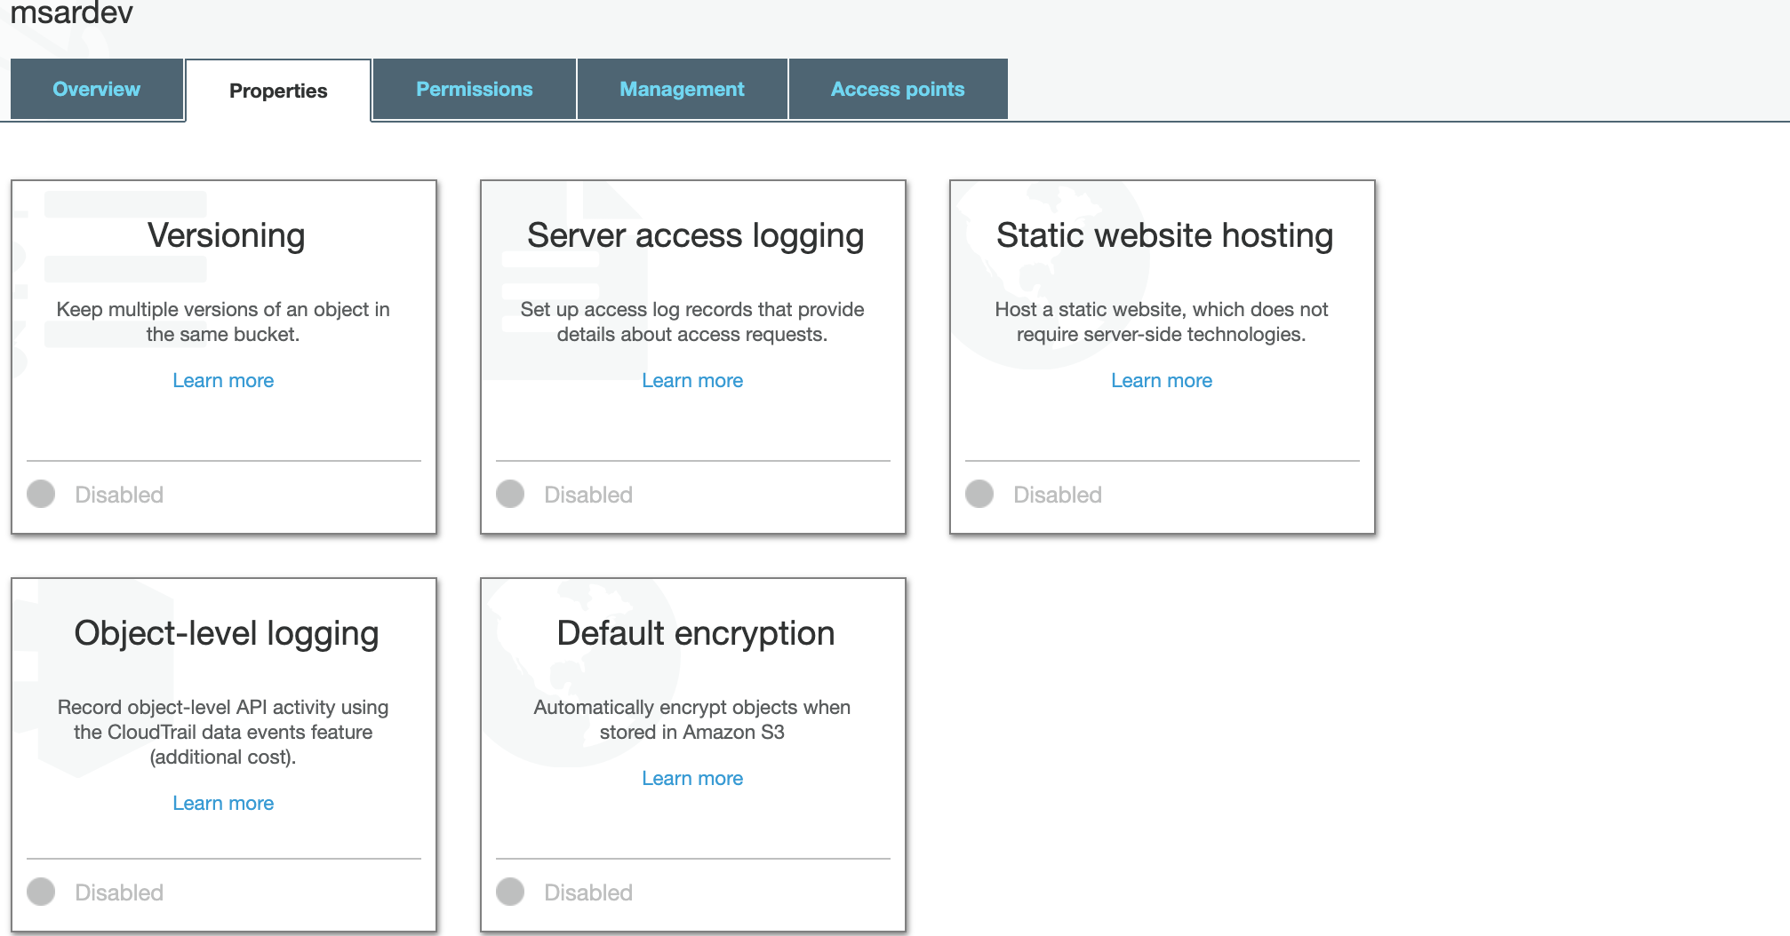

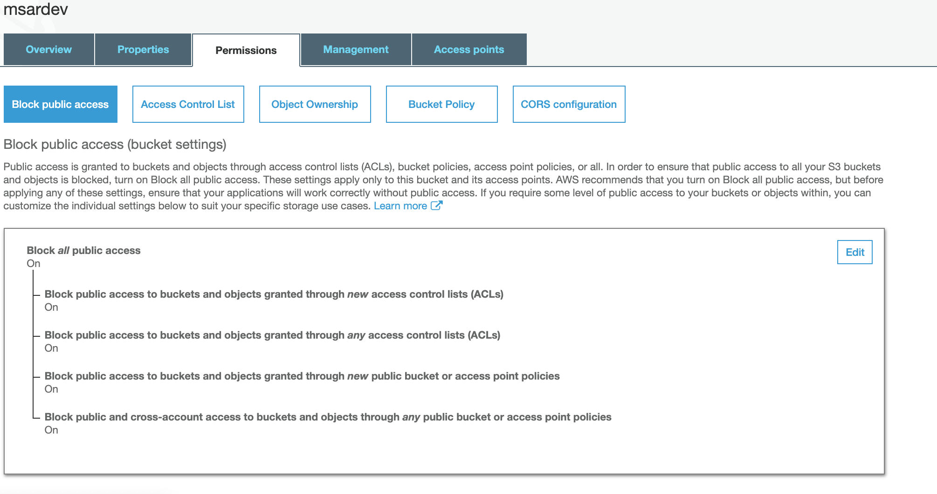

CloudFront

Lambda

MediaConvert
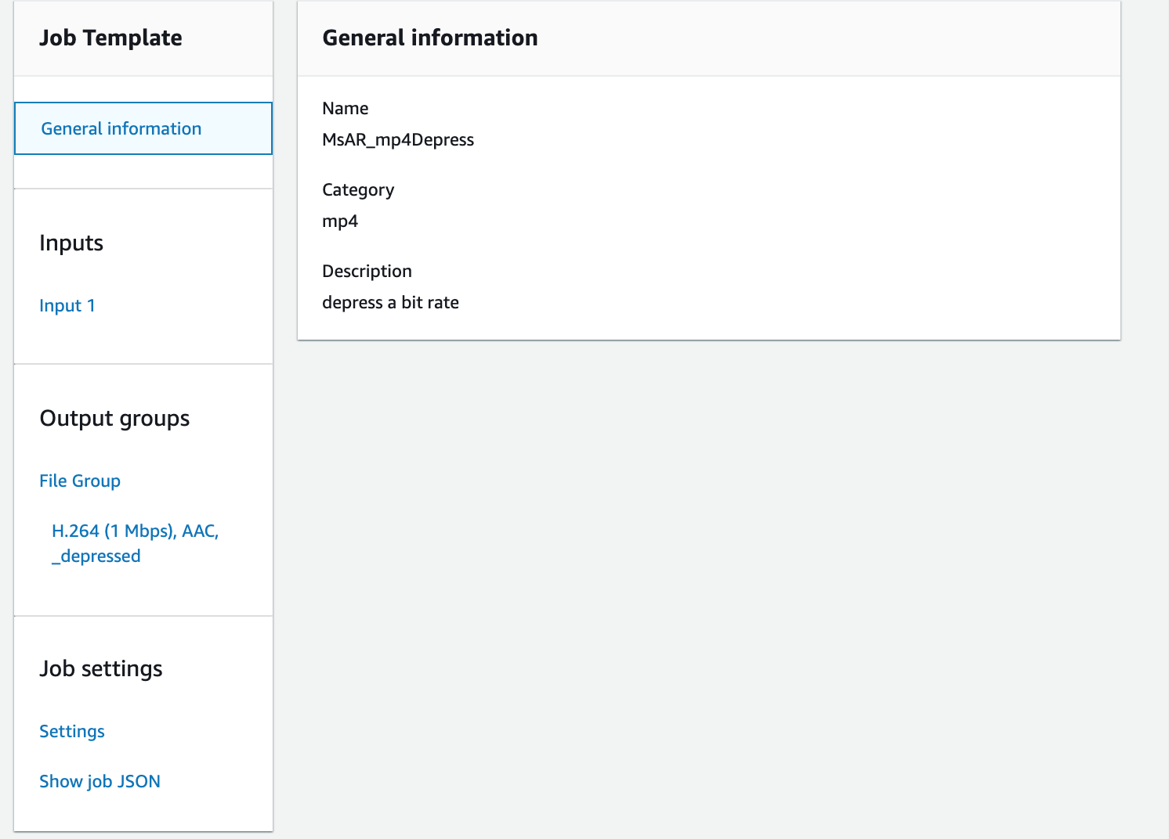

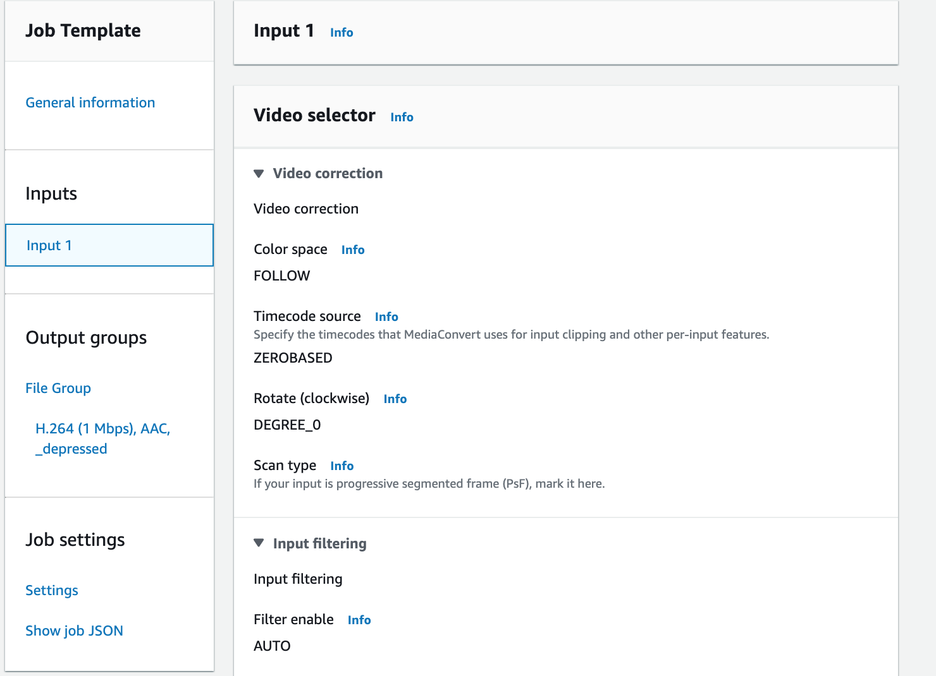

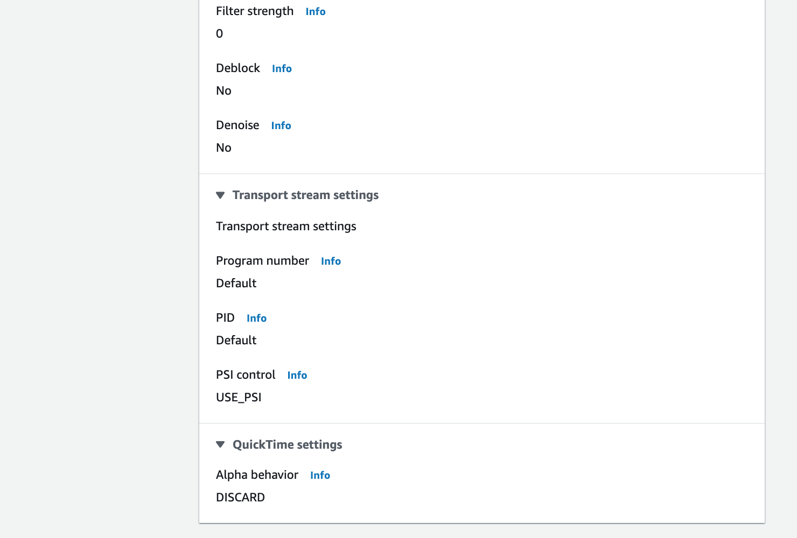

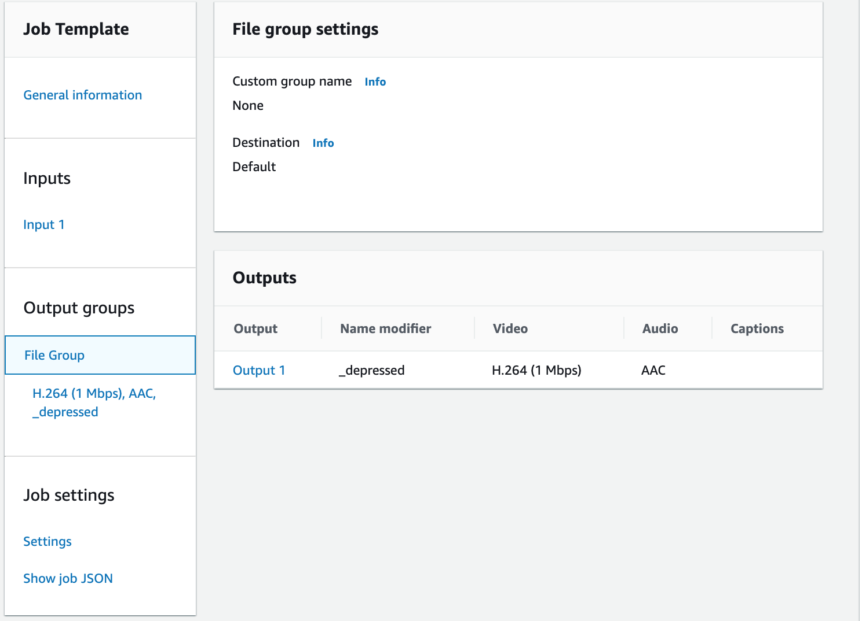

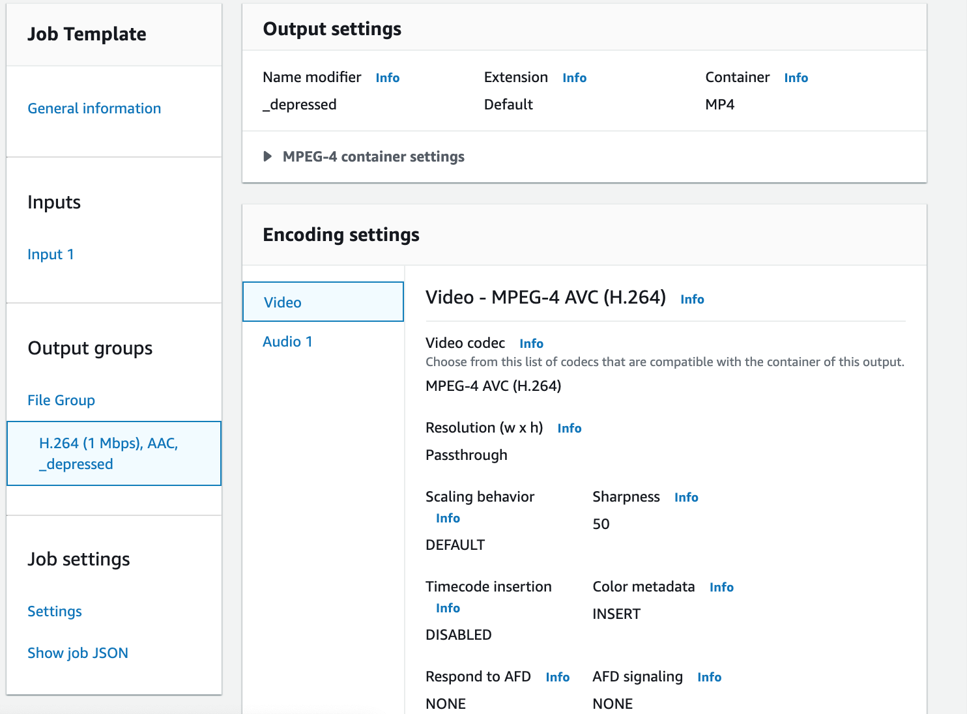

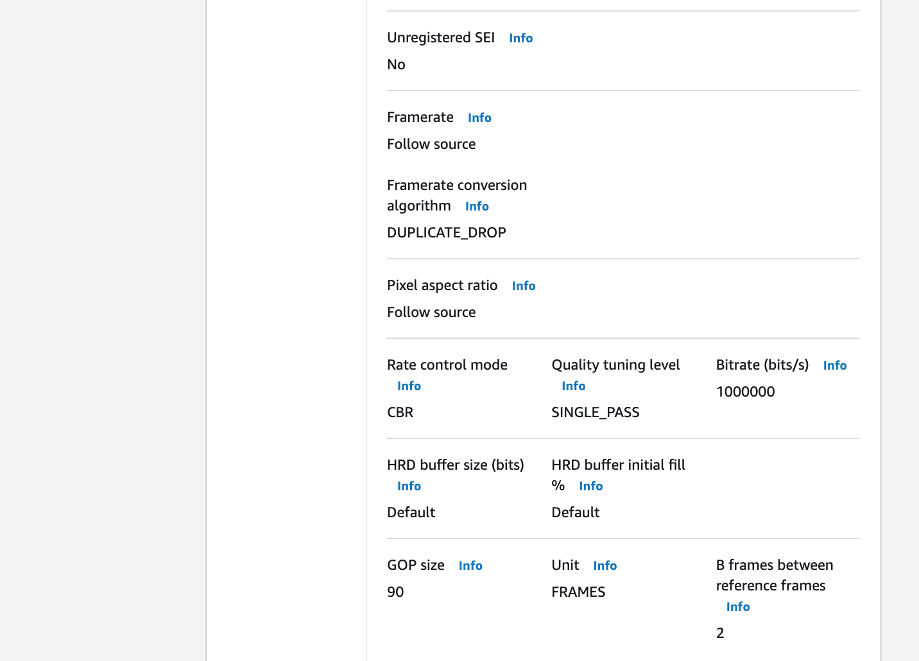

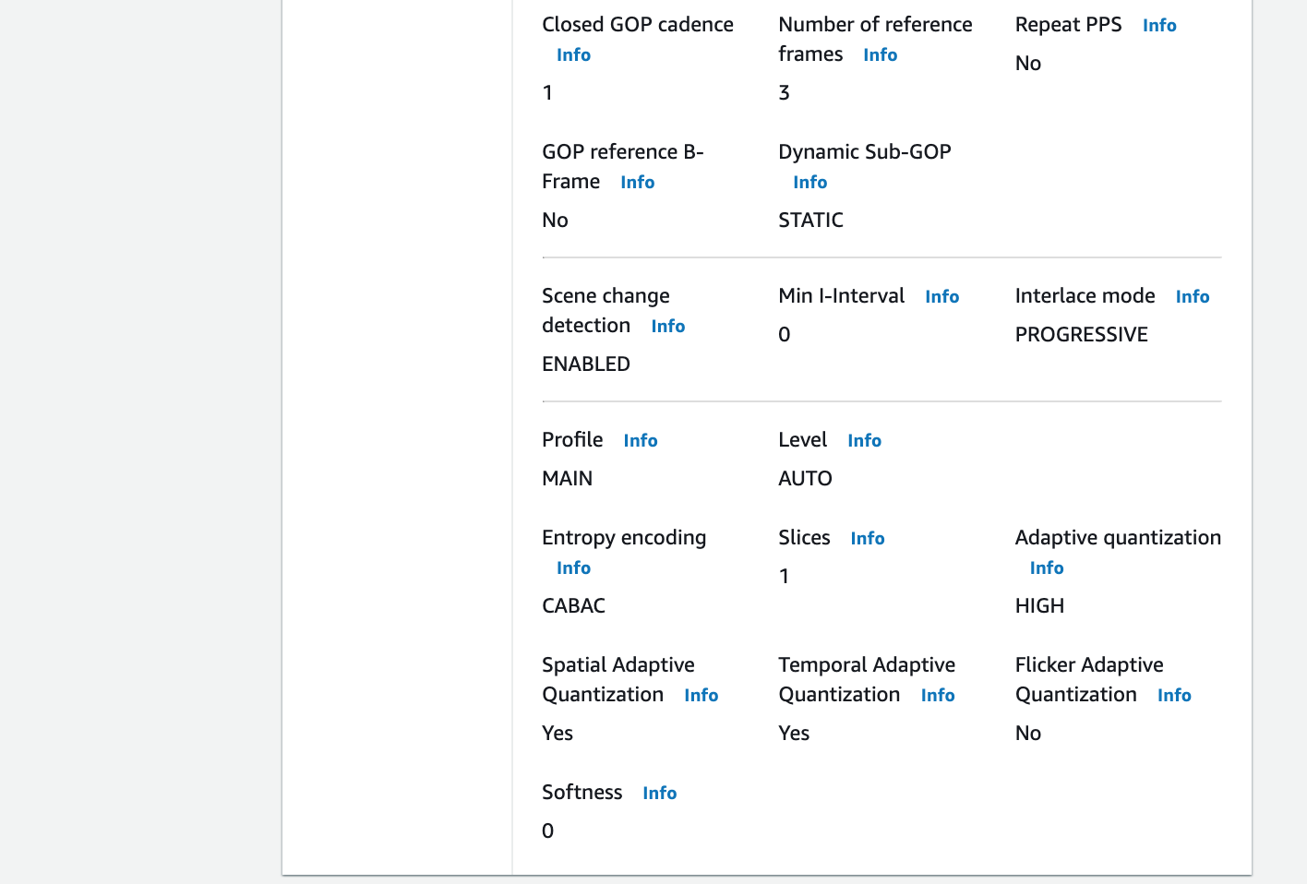

CloudWatch

SES

動画配信基盤 & AR用API
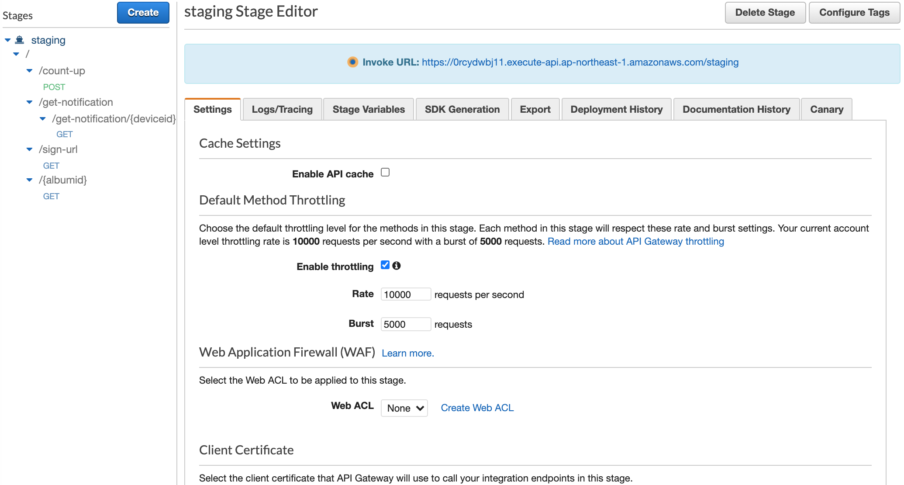
動画配信基盤 & AR用API

DynamoDB | アルバムのコンテンツのパスを保持する。
Lambda | リクエストパラメータのアルバムIDに該当するコンテンツのパスを返す。
API Gateway | 上記 Lambdaのエンドポイント。
S3 | アルバムのコンテンツ (マーカー画像、動画) を保管するストレージ。
CloudFront | 上記 S3のCDN。

S3
＊「CMS」シートのS3と同じ

CloudFront
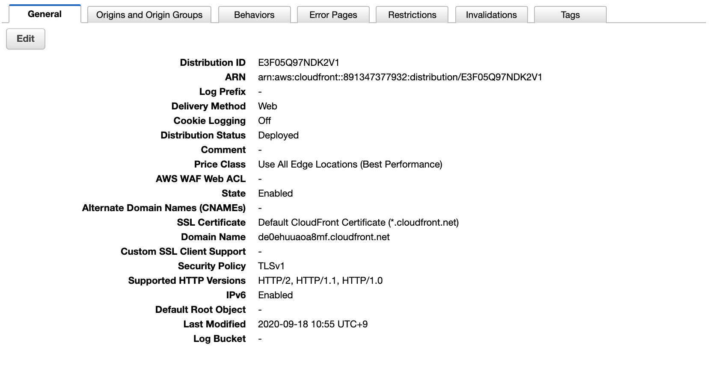

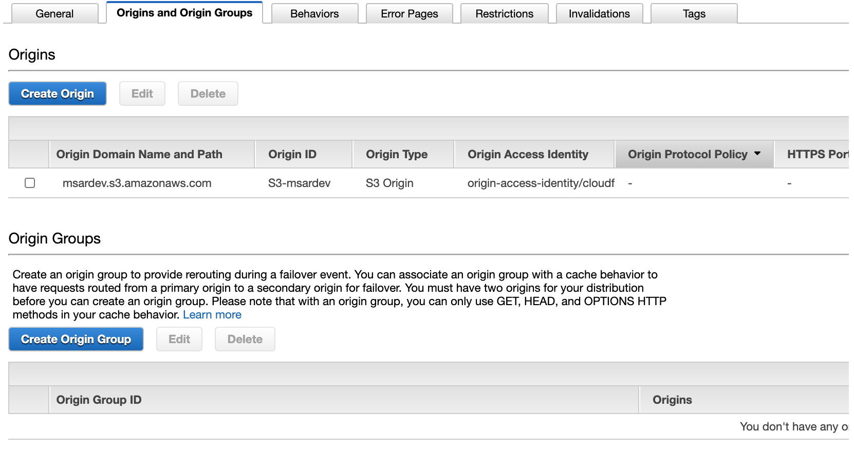

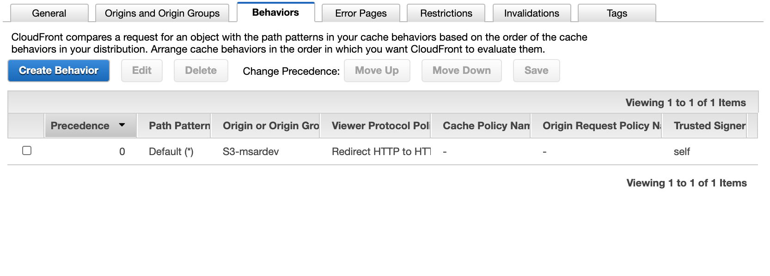

DynamoDB
＊「CMS」シートのDynamoDBと同じ

Lambda

API Gateway

